H1
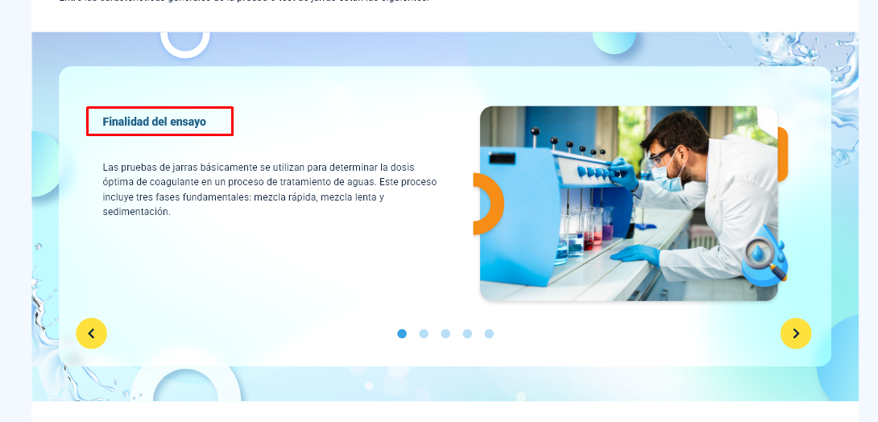
N° DE HALLAZGO | 1 |  | REALIZACION DE LOS AJUSTES
RECURSO | XD |  | AJUSTE COMPLETO | AJUSTE PARCIAL | NO SE HIZO AJUSTE | OBSERVACIONES
DESCRIPCION DEL HALLAZGO | Colocar el color de la base que se definió para los títulos, no se debe cambiar ese color |  | x
TIPO DE HALLAZGO | Diseño Web
RUTA | Tema 1 - Slider |  | REVISION DE LOS AJUSTES
 |  |  | AJUSTE REALIZADO | CON PENDENTES | AJUSTE NO REALIZADO | OBSERVACIONES

EVIDENCIAS
DISEÑO XD |  | GUION

H2
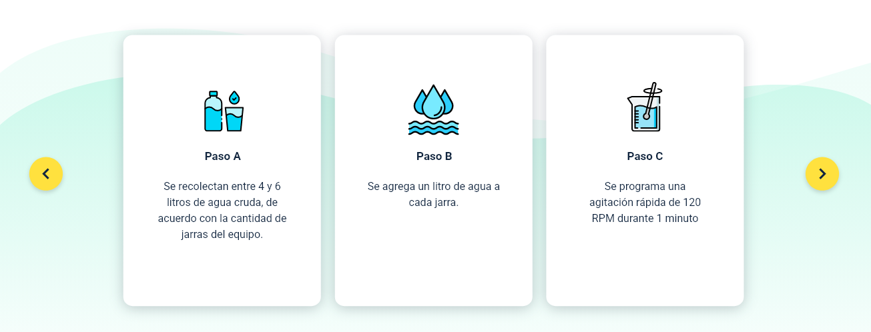
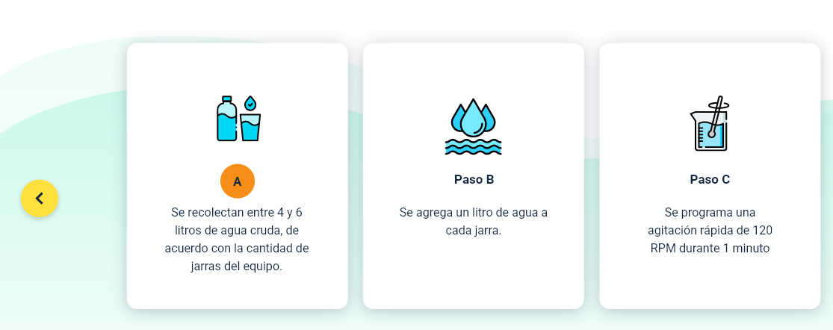
N° DE HALLAZGO | 2 |  | REALIZACION DE LOS AJUSTES
RECURSO | XD |  | AJUSTE COMPLETO | AJUSTE PARCIAL | NO SE HIZO AJUSTE | OBSERVACIONES
DESCRIPCION DEL HALLAZGO | Colocar la letra que representa cada paso como se muestra en la sección de evidencias. Adicionalmente, se recomienda reducir el espacio inferior de las tarjetas |  | x
TIPO DE HALLAZGO | Diseño Web
RUTA | Tema 1 |  | REVISION DE LOS AJUSTES
 |  |  | AJUSTE REALIZADO | CON PENDENTES | AJUSTE NO REALIZADO | OBSERVACIONES

EVIDENCIAS
DISEÑO XD |  | GUION

H3
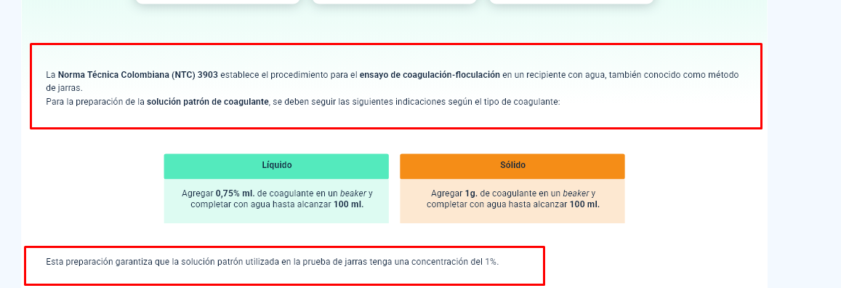
N° DE HALLAZGO | 3 |  | REALIZACION DE LOS AJUSTES
RECURSO | XD |  | AJUSTE COMPLETO | AJUSTE PARCIAL | NO SE HIZO AJUSTE | OBSERVACIONES
DESCRIPCION DEL HALLAZGO | Mejorar la diagramación y presentación de los textos señalados, no se recomienda colocar todo a 12 columnas, se puede resaltar el último párrafor como un texto destacado. |  | x
TIPO DE HALLAZGO | Diseño Web
RUTA | Tema 1 |  | REVISION DE LOS AJUSTES
 |  |  | AJUSTE REALIZADO | CON PENDENTES | AJUSTE NO REALIZADO | OBSERVACIONES

EVIDENCIAS
DISEÑO XD |  | GUION

H4
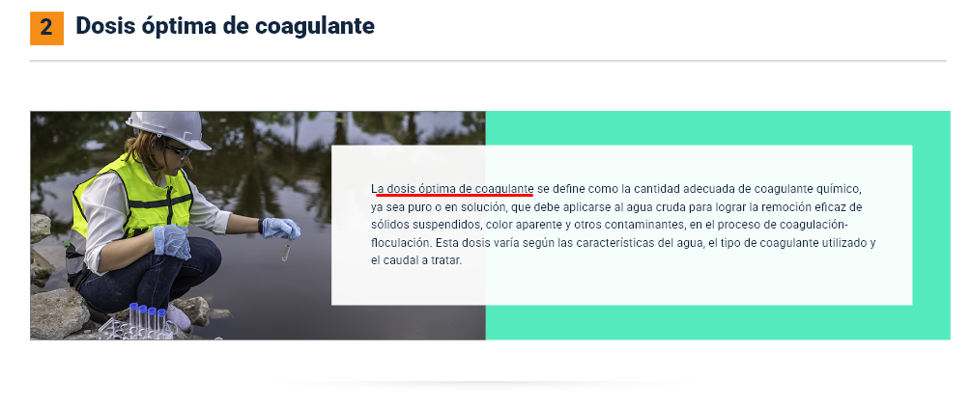
N° DE HALLAZGO | 4 |  | REALIZACION DE LOS AJUSTES
RECURSO | XD |  | AJUSTE COMPLETO | AJUSTE PARCIAL | NO SE HIZO AJUSTE | OBSERVACIONES
DESCRIPCION DEL HALLAZGO | Colocar en negrilla las palabras señaladas en el documento instruccional |  | x
TIPO DE HALLAZGO | Diseño Web
RUTA | Tema 2 |  | REVISION DE LOS AJUSTES
 |  |  | AJUSTE REALIZADO | CON PENDENTES | AJUSTE NO REALIZADO | OBSERVACIONES

EVIDENCIAS
DISEÑO XD |  | GUION

H5
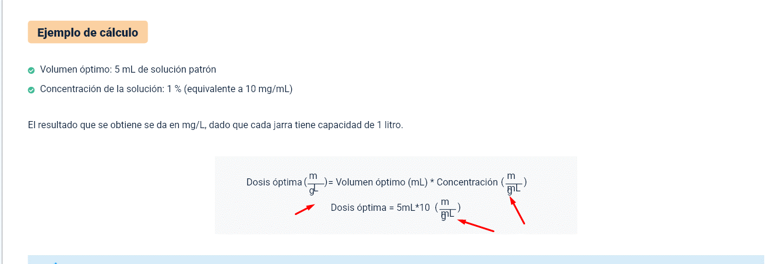
N° DE HALLAZGO | 5 |  | REALIZACION DE LOS AJUSTES
RECURSO | XD |  | AJUSTE COMPLETO | AJUSTE PARCIAL | NO SE HIZO AJUSTE | OBSERVACIONES
DESCRIPCION DEL HALLAZGO | 1) La fórmula presenta errores, se requiere ajustar 2) Se recomienda colocar todas las fórmulas dentro del recuadro de color que se muestra en la sección de evidencias. 3) Se recomienda ajustar la diagramación del contenido señalado y colocar una imagen de ambientación |  | x
TIPO DE HALLAZGO | Diseño Web
RUTA | Tema 2.2 |  | REVISION DE LOS AJUSTES
 |  |  | AJUSTE REALIZADO | CON PENDENTES | AJUSTE NO REALIZADO | OBSERVACIONES

EVIDENCIAS
DISEÑO XD |  | GUION

H6
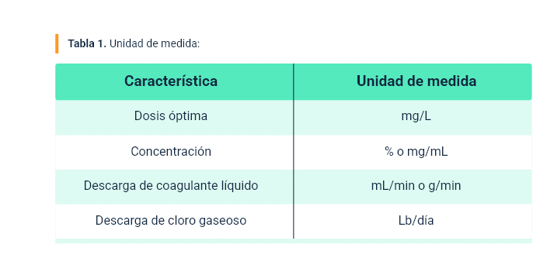
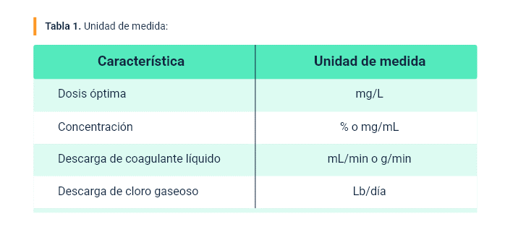
N° DE HALLAZGO | 6 |  | REALIZACION DE LOS AJUSTES
RECURSO | XD |  | AJUSTE COMPLETO | AJUSTE PARCIAL | NO SE HIZO AJUSTE | OBSERVACIONES
DESCRIPCION DEL HALLAZGO | Se recomienda ajustar la tabla señalada como se muestra en la sección de evidencias |  | x
TIPO DE HALLAZGO | Diseño Instruccional
RUTA | Tema 3.4 - Tabla 1 |  | REVISION DE LOS AJUSTES
 |  |  | AJUSTE REALIZADO | CON PENDENTES | AJUSTE NO REALIZADO | OBSERVACIONES

EVIDENCIAS
DISEÑO XD |  | GUION

H8
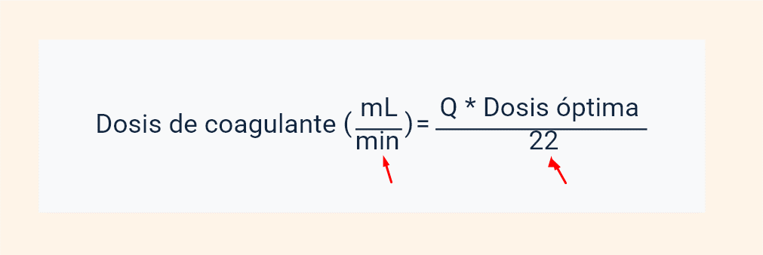
N° DE HALLAZGO | 8 |  | REALIZACION DE LOS AJUSTES
RECURSO | XD |  | AJUSTE COMPLETO | AJUSTE PARCIAL | NO SE HIZO AJUSTE | OBSERVACIONES
DESCRIPCION DEL HALLAZGO | Separar correctamente los elementos de la fórmula, evitar que se peguen unos con otros |  | x
TIPO DE HALLAZGO | Diseño Web
RUTA | Fórmulas |  | REVISION DE LOS AJUSTES
 |  |  | AJUSTE REALIZADO | CON PENDENTES | AJUSTE NO REALIZADO | OBSERVACIONES

EVIDENCIAS
DISEÑO XD |  | GUION

H9
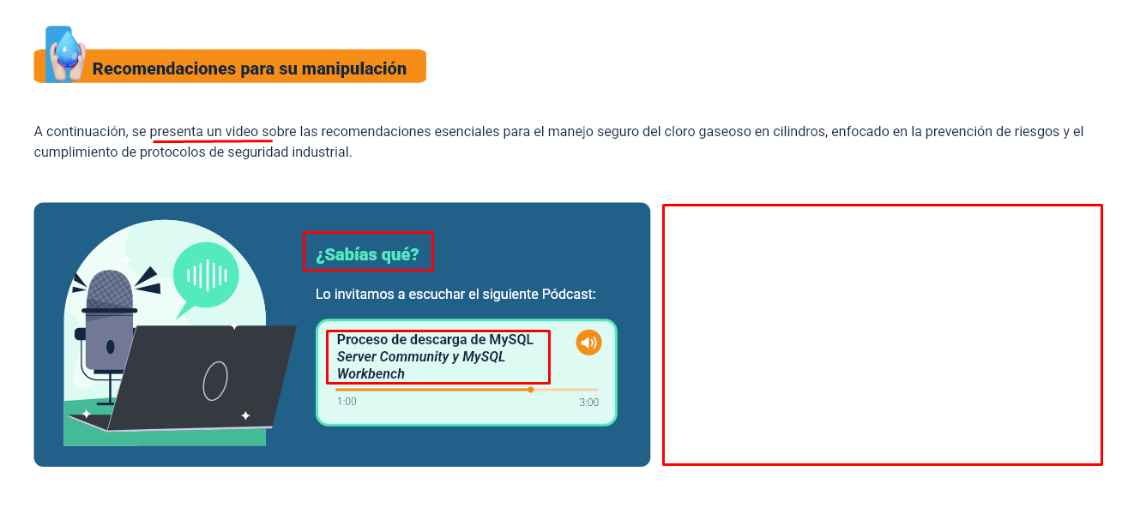
N° DE HALLAZGO | 9 |  | REALIZACION DE LOS AJUSTES
RECURSO | XD |  | AJUSTE COMPLETO | AJUSTE PARCIAL | NO SE HIZO AJUSTE | OBSERVACIONES
DESCRIPCION DEL HALLAZGO | 1) Se notificó a Diseño Instruccional que el párrafo que introduce el podcast habla sobre un video, ajustarlo mediante el cambio que se haga en el documento instruccional. 2) Eliminar el título ¿Sabias qué? 3) Colocar el nombre real del podcast 4) Colocar una imagen ambiental que represente el tema abordado |  |  | x |  | No se realizo el cambio en el párrafo que introduce el podcast habla sobre un video, hasta que no se haga el cambio en el DI
TIPO DE HALLAZGO | Diseño Web
RUTA | Tema 5.1 |  | REVISION DE LOS AJUSTES
 |  |  | AJUSTE REALIZADO | CON PENDENTES | AJUSTE NO REALIZADO | OBSERVACIONES

EVIDENCIAS
DISEÑO XD |  | GUION

H11

N° DE HALLAZGO | 11 |  | REALIZACION DE LOS AJUSTES
RECURSO | XD |  | AJUSTE COMPLETO | AJUSTE PARCIAL | NO SE HIZO AJUSTE | OBSERVACIONES
DESCRIPCION DEL HALLAZGO | El icono señalado no corresponde al tema abordado, se recomienda cambiarlo por el que se comparte en la sección de evidencias |  | x
TIPO DE HALLAZGO | Diseño Web
RUTA | Tema 5.2 |  | REVISION DE LOS AJUSTES
 |  |  | AJUSTE REALIZADO | CON PENDENTES | AJUSTE NO REALIZADO | OBSERVACIONES

EVIDENCIAS
DISEÑO XD |  | GUION
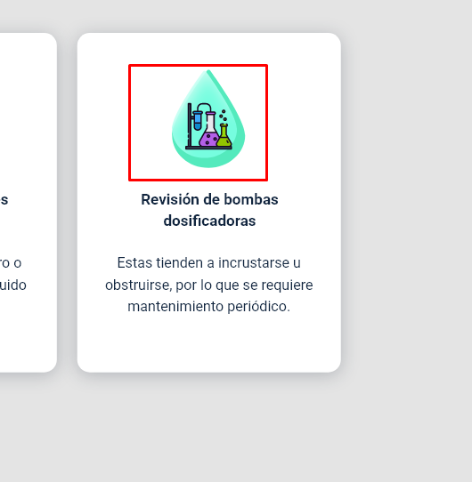
 |  |  | https://www.flaticon.es/icono-gratis/bomba_2299226?term=bomba&page=1&position=1&origin=search&related_id=2299226

H12
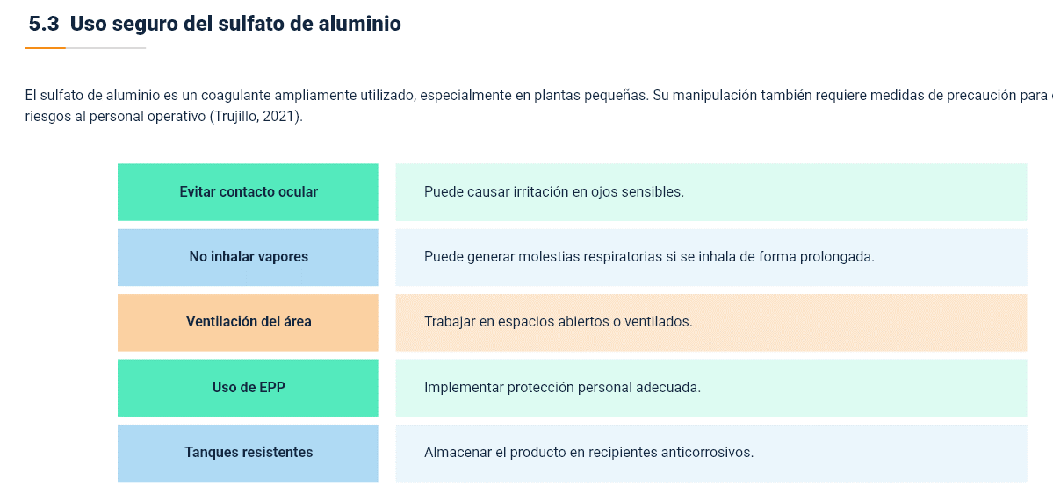
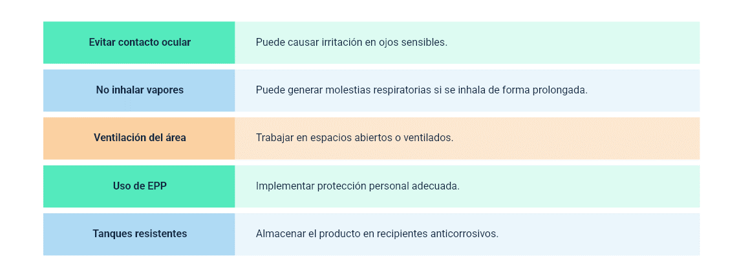
N° DE HALLAZGO | 12 |  | REALIZACION DE LOS AJUSTES
RECURSO | XD |  | AJUSTE COMPLETO | AJUSTE PARCIAL | NO SE HIZO AJUSTE | OBSERVACIONES
DESCRIPCION DEL HALLAZGO | Ajustar el contenido señalado como se muestra en la sección de evidencias |  | x
TIPO DE HALLAZGO | Diseño Web
RUTA | Tema 5.3 |  | REVISION DE LOS AJUSTES
 |  |  | AJUSTE REALIZADO | CON PENDENTES | AJUSTE NO REALIZADO | OBSERVACIONES

EVIDENCIAS
DISEÑO XD |  | GUION

